1
 | Demanda anual | 8000.00 | unidades |  | r |  | Opera | 250 | dias
 | Costo de almacenaje | $3.00 | anual por unidad |  | Ca
 | costo de produccion | $30.00 |  |  | Cp
 | Precio unitario | $10.00 |  |  | P

A)
 |  |  |  | 400

B) |  | 20

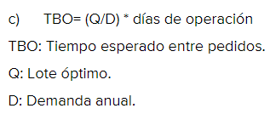
C) |  |  |  |  | Sip. La busque en linea porque no esta en ningun lado

 |  |  | = |  | 12.5 | dias de espera entre pedidos

2
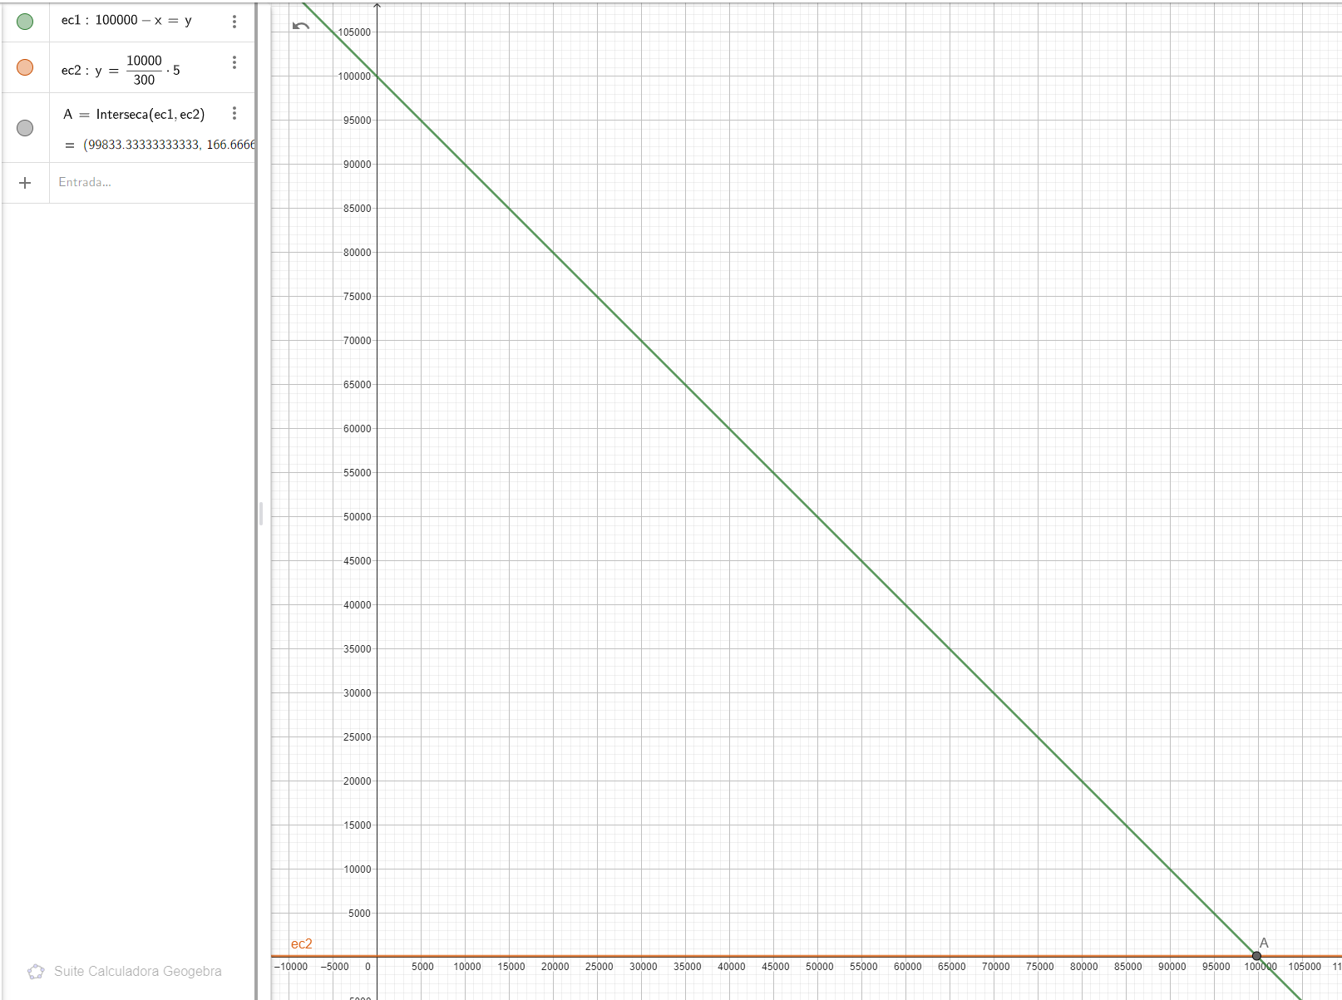
Demanda anual | 10000.00 | unidades | Demanda diaria | 33.333333333

Opera | 300 | dias
Entregas | 5 | dias

PRO = | 166.66666667

